des1
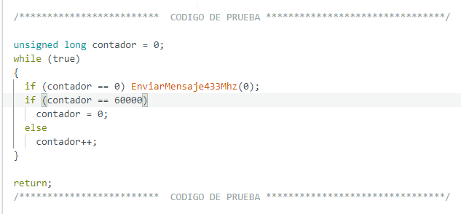
Columna1

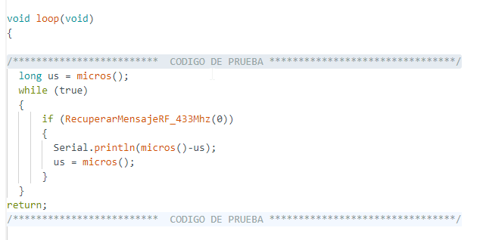
Media | 128241.44892
Error típico | 1.0575879495
Mediana | 128244
Moda | 128244
Desviación estándar | 19.007182944
Varianza de la muestra | 361.27300348
Curtosis | 2.4665057221
Coeficiente de asimetría | -0.47390251051
Rango | 152
Mínimo | 128136
Máximo | 128288
Suma | 41421988
Cuenta | 323

 |  | emisor

Hoja1
 | 128136
 | 128188
 | 128212
 | 128212
 | 128212
 | 128212
 | 128212
 | 128212
 | 128212
 | 128212
 | 128212
 | 128212
 | 128212
 | 128212
 | 128212
 | 128212
 | 128212
 | 128212
 | 128212
 | 128212
 | 128212
 | 128212
 | 128216
 | 128216
 | 128216
 | 128216
 | 128216
 | 128216
 | 128216
 | 128216
 | 128216
 | 128216
 | 128216
 | 128216
 | 128216
 | 128216
 | 128216
 | 128216
 | 128216
 | 128216
 | 128216
 | 128216
 | 128216
 | 128220
 | 128220
 | 128220
 | 128220
 | 128220
 | 128220
 | 128220
...
128136
128188
128212
128212
128212
128212
128212
128212
128212
128212
128212
128212
128212
128212
128212
128212
128212
128212
128212
128212
128212
128212
128216
128216
128216
128216
128216
128216
128216
128216
128216
128216
128216
128216
128216
128216
128216
128216
128216
128216
128216
128216
128216
128220
128220
128220
128220
128220
128220
128220
128220
128220
128220
128220
128220
128220
128220
128220
128220
128220
128220
128220
128220
128220
128220
128220
128220
128220
128220
128220
128220
128220
128220
128220
128220
128220
128220
128220
128220
128220
128220
128220
128220
128220
128220
128220
128224
128224
128224
128224
128224
128224
128228
128228
128244
128244
128244
128244
128244
128244
128244
128244
128244
128244
128244
128244
128244
128244
128244
128244
128244
128244
128244
128244
128244
128244
128244
128244
128244
128244
128244
128244
128244
128244
128244
128244
128244
128244
128244
128244
128244
128244
128244
128244
128244
128244
128244
128244
128244
128244
128244
128244
128244
128244
128244
128244
128244
128244
128244
128244
128244
128244
128244
128244
128244
128244
128244
128244
128244
128244
128244
128244
128244
128244
128244
128244
128244
128244
128244
128244
128248
128248
128248
128248
128248
128248
128248
128248
128248
128248
128248
128248
128248
128248
128248
128248
128248
128248
128248
128248
128248
128248
128248
128248
128248
128248
128248
128248
128248
128248
128248
128248
128248
128248
128248
128248
128248
128248
128248
128248
128248
128248
128248
128248
128248
128248
128248
128248
128248
128248
128248
128248
128248
128248
128248
128248
128252
128252
128252
128252
128252
128252
128252
128252
128252
128252
128252
128252
128252
128252
128252
128252
128252
128252
128252
128252
128252
128252
128252
128252
128252
128252
128252
128252
128252
128252
128252
128252
128252
128252
128252
128252
128252
128252
128252
128252
128252
128252
128252
128252
128252
128252
128252
128252
128252
128252
128252
128252
128252
128252
128256
128256
128256
128256
128256
128256
128256
128256
128256
128256
128256
128256
128256
128256
128256
128260
128260
128260
128260
128260
128260
128276
128276
128276
128276
128276
128276
128276
128280
128280
128280
128280
128284
128284
128284
128284
128284
128284
128284
128284
128288
128288
128288

